상품제안서
자바- 제트3볼 비즈 빈티지(0.7)(국산) | 상품코드: F13183

 |  |  |  |  |  |  | 02-412-0044 | www.easy1.co.kr
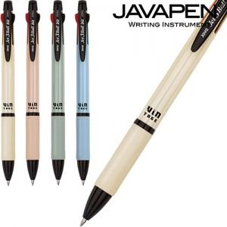

【상세/제작정보】

【인쇄/포장옵션】 | 실크 / OPP(비닐)

【공급단가】 | 수량 | 300~ | 500~ | 1,000~ | 3,000~ | 5,000~
*VAT별도 | 단가 | 1,350원 | 1,300원 | 1,260원 | 1,210원 | 1,160원

【상품 URL】 | https://dev.easy1.co.kr:443/src/goods_detail.php?gdno=13183

